Sheet1
Фото машины | Фото ГРЗ | Камера | Дата и время события | Распознанный номер | Марка
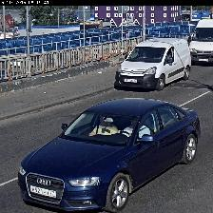 |  | TCENT_NAO_131_68_1; ТЦ МЕГА Теплый Стан. Калужский мост-въезд\r\n#ГРЗ (номера) | 2019-06-07T08:12:19.930+0300 | H921EH77 | AUDI A4
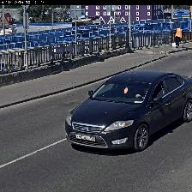 |  | TCENT_NAO_131_68_1; ТЦ МЕГА Теплый Стан. Калужский мост-въезд\r\n#ГРЗ (номера) | 2019-06-07T10:16:06.560+0300 | У405EH750 | FORD MONDEO
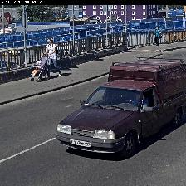 |  | TCENT_NAO_131_68_1; ТЦ МЕГА Теплый Стан. Калужский мост-въезд\r\n#ГРЗ (номера) | 2019-06-07T10:37:37.841+0300 | P103MB199
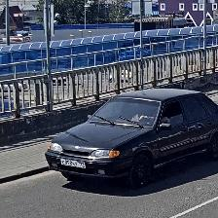 |  | TCENT_NAO_131_68_1; ТЦ МЕГА Теплый Стан. Калужский мост-въезд\r\n#ГРЗ (номера) | 2019-06-07T13:05:28.106+0300 | E898BX799 | LADA 2115
 |  | TCENT_NAO_131_68_1; ТЦ МЕГА Теплый Стан. Калужский мост-въезд\r\n#ГРЗ (номера) | 2019-06-07T08:12:19.930+0300 | H921EH77 | AUDI A4
 |  | TCENT_NAO_131_68_1; ТЦ МЕГА Теплый Стан. Калужский мост-въезд\r\n#ГРЗ (номера) | 2019-06-07T10:16:06.560+0300 | У405EH750 | FORD MONDEO

